Sheet1
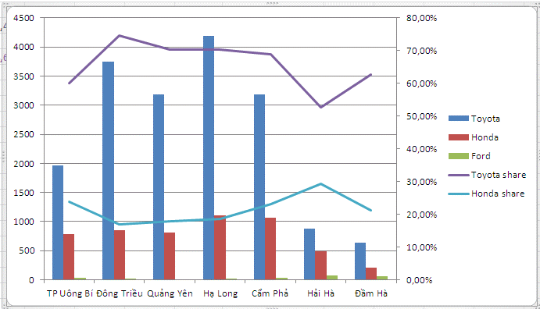
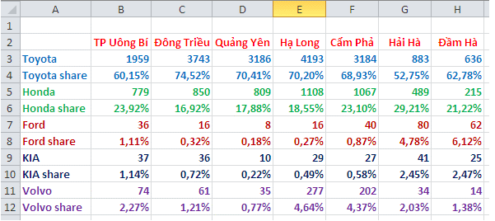
Bài 3: Đồ thị trong Excel

Câu 1: | Vẽ các đồ thị theo số liệu sau |  |  |  |  | 1. Vẽ biểu đồ tròn thể hiện tỷ trọng sản lượng container theo từng cảng năm 2020
 |  |  | TEU: twenty-foot equivalent units |  |  | 2. Vẽ biểu đồ cột thể hiện Sản lượng container theo từng cảng (TEU) qua các năm
 | Chỉ tiêu | 2017 | 2018 | 2019 | 2020 | 3. Vẽ biểu đồ đường thể hiện Sản lượng container(TEU) qua các năm
 | Sản lượng container (TEU) | 805,000 | 920,000 | 997,500 | 1,014,875 | 4. Vẽ biểu đồ vùng thể hiện Eps(đồng/CP)
 | Cảng Green Port | 285,000 | 270,000 | 250,000 | 230,000 | 5. vẽ biểu đồ thể hiện Tỷ trọng sản lượng container theo từng cảng qua các năm
 | Cảng VIP Green Port | 520,000 | 650,000 | 747,500 | 784,875 | 6. vẽ biểu đồ So sánh doanh thu, lợi nhuận và sản lượng container
 | Doanh thu (tỷ đồng) | 1,303 | 1,600 | 1,120 | 1,821
 | Lợi nhuận gộp (tỷ đồng) | 408 | 478 | 501 | 516
 | Lợi nhuận sau thuế cho công ty mẹ | 237 | 277 | 305 | 320
 | EPS (đồng/CP) | 4,735 | 3,100 | 4,000 | 6,390

Câu 2: | Đồ thị tự động cập nhật khi nhập thêm số liệu
 |  |  |  | Ngày | Doanh số
 |  |  |  | 1-Jan-20 | 691
 |  |  |  | 2-Jan-20 | 285
 |  |  |  | 3-Jan-20 | 264
 |  |  |  | 4-Jan-20 | 404
 |  |  |  | 5-Jan-20 | 514
 |  |  |  | 5-Jun-20
 |  |  |  | 5-Jul-20
 |  |  |  | ...

Câu 3: | Vẽ đồ các số liệu sau trên cùng 1 miền đồ thị
 | Năm | GDP | Thất nghiệp | DS
 | 2010 | 6.8% | 3.0% | 86.9
 | 2011 | 6.0% | 2.8% | 87.8
 | 2012 | 5.8% | 2.2% | 88.8
 | 2013 | 5.0% | 2.0% | 89.7
 | 2014 | 6.0% | 2.0% | 90.7
 | 2015 | 7.0% | 1.9% | 91.7
 | 2016 | 6.3% | 2.0% | 92.7

Câu 4: | Vẽ biểu đồ cột chồng thể hiện thị phần các doanh nghiệp Cảng theo số liệu sau:

 | Công ty | 2016F | 2017F | 2018F | 2019F
 | VSC | 16% | 17% | 14% | 14%
 | GMD | 15% | 21% | 18% | 18%
 | PHP | 40% | 28% | 26% | 26%
 | Khác | 29% | 34% | 42% | 42%

Câu 5: | Vẽ đồ thị theo mẫu bên dưới

